Modello contabile
 |  |  | ESEMPIO 5.9

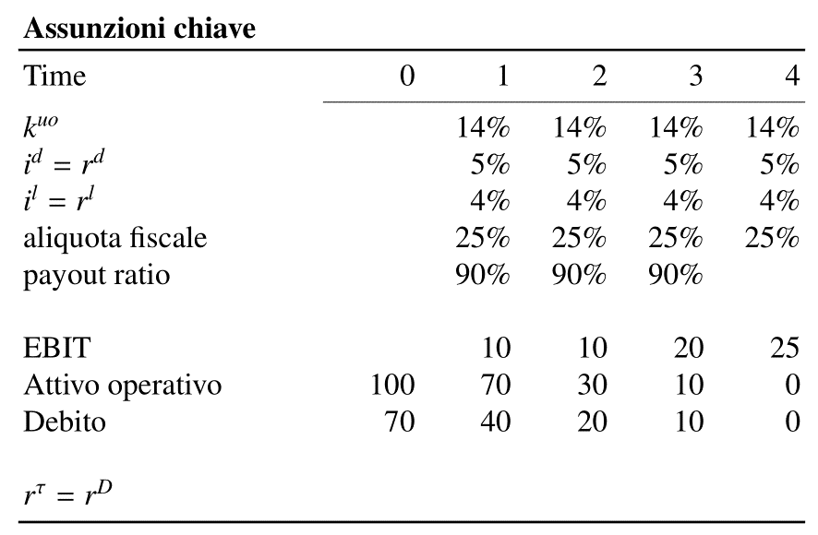
 |  |  |  |  | 0 | 1 | 2 | 3 | 4
 |  |  |  | kuo |  | 14% | 14% | 14% | 14%
 |  |  |  | id = rd |  | 5% | 5% | 5% | 5%
 |  |  |  | il = rl |  | 4% | 4% | 4% | 4%
 |  |  |  | τ | 25% | 25% | 25% | 25% | 25%
 |  |  |  | payout ratio (su FCFE) | 100% | 90% | 90% | 90%
 |  |  |  | rτ = rD

 |  |  |  | EBIT |  | 10.00 | 10.00 | 20.00 | 25.00
 |  |  |  | Attivo operativo | 100 | 70 | 30 | 10 | 0
 |  |  |  | Debito | 70 | 40 | 20 | 10 | 0

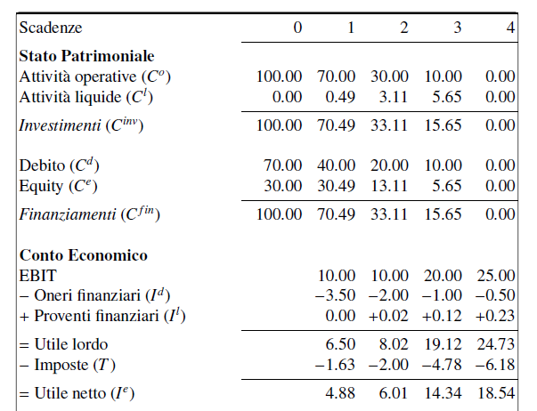
 |  |  | Anno | -1 | 0 | 1 | 2 | 3 | 4
Stato Patrimoniale
CAPITALE | + | Co | + Attivo operativo |  | 100.00 | 70.00 | 30.00 | 10.00 | 0.00
 | + | Cl | + Attivo liquido |  | 0.00 | 0.49 | 3.11 | 5.65 | 0.00
 | = | Cinv | INVESTIMENTI |  | 100.00 | 70.49 | 33.11 | 15.65 | 0.00

 | + | Cd | + Debito |  | 70.00 | 40.00 | 20.00 | 10.00 | 0.00
 | + | Ce | + Equity |  | 30.00 | 30.49 | 13.11 | 5.65 | 0.00
 | = | Cfin | FINANZIAMENTI |  | 100.00 | 70.49 | 33.11 | 15.65 | 0.00

 |  |  | Anno | -1 | 0 | 1 | 2 | 3 | 4

Conto Economico

REDDITO |  |  | EBIT |  |  | 10.00 | 10.00 | 20.00 | 25.00
 | + | Id | - Interessi passivi |  | 0.00 | -3.50 | -2.00 | -1.00 | -0.50
 | - | Il | + Interessi attivi |  | 0.00 | 0.00 | 0.02 | 0.12 | 0.23
 | = |  | Utile lordo |  | 0.00 | 6.50 | 8.02 | 19.12 | 24.73
 | - | T | - Imposte |  | 0.00 | -1.63 | -2.00 | -4.78 | -6.18
 | = | Ie | Utile netto |  | 0.00 | 4.88 | 6.01 | 14.34 | 18.54

 |  | T | Imposte |  | 0.00 | 1.63 | 2.00 | 4.78 | 6.18

 |  | Io | Reddito operativo levered |  | 0.00 | 8.38 | 8.00 | 15.22 | 18.82

 |  | Id | Interessi passivi |  | 0.00 | 3.50 | 2.00 | 1.00 | 0.50

 |  |  | Anno | -1 | 0 | 1 | 2 | 3 | 4

Rendiconto dei flussi di cassa

FLUSSO DI CASSA | + | Fo | + CFO |  | -100.00 | 38.38 | 48.00 | 35.22 | 28.82
 | - | Fd | - CFD |  | 70.00 | -33.50 | -22.00 | -11.00 | -10.50
 | = | Fpd | FCFE |  | -30.00 | 4.88 | 26.00 | 24.22 | 18.32

 |  | Fe | CFE |  | -30.00 | 4.39 | 23.40 | 21.80 | 24.20

 |  | Fl | RC o FI |  | 0.00 | -0.49 | -2.60 | -2.42 | 5.88
 |  |  |  |  | ritenzione di cassa | ritenzione di cassa | ritenzione di cassa | ritenzione di cassa | prelievo di cassa
 |  |  |  |  |  |  | Check di Fe5 |  | 24.20 | Fpd5 + Cl4 + Il5
 |  |  |  |  |  |  | Check di Fl5 |  | 5.88 | Cl4 + Il5

